EQUIPOS NUEVOS
 | Objeto: 9. Suministro e instalacion de equipos tecnológicos especializados de las diferentes áreas de la Oficina de Medicina Deportiva del Instituto Departamental de Deportes de Antioquia –INDEPORTES

 |  |  |  |  |  | PROPONENTE
ÍTEM | PRODUCTO | DESCRIPCIÓN | CASA MATRIZ | IMAGEN | CANTIDAD | VALOR UNITARIO | IVA | VALOR UNITARIO CON IVA | VALOR TOTAL
1 | T-FORCE 2 |  |  | 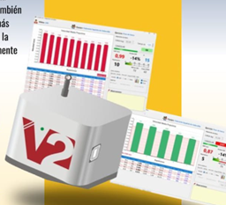 | 0
2 | FOTOCELDAS CHRONOJUMP | Incluye todos los accesorios necesarios para empezar inmediatamente una sesión de entrenamiento: 3 Fotocélulas inalámbricas 3 Reflectores 6 Trípodes telescópicos 1 Cargador de baterías (permite cargar las dos fotocélulas y el cronómetro a la vez) 4 Cables USB 1 mochila con protector para el transporte (contiene todos los componentes del Kit, inclusive los accesorios) 1 Software ABIERTO | MICROGATE CHRONO JUMP | 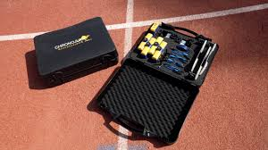 | 0
3 | Plataformas de Fuerza | Plataforma De Fuerza + Force Frame + Human Trak Sistema De Analisis De Movimiento X 3 AÑO |  | 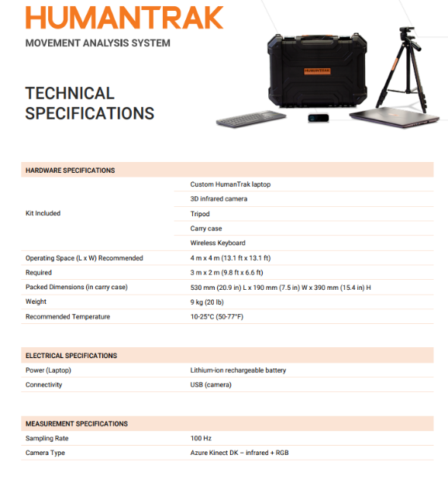 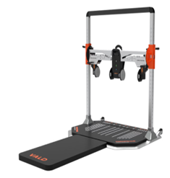 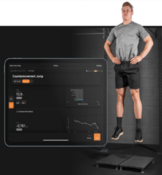 | 1
4 | Analizador de Carrera | Dispositivo ideal para un análisis de alta precisión del sprint en carrera, salidas de natación, remo, y otros deportes en que la aceleración sea importante. Mida y grafique la velocidad, aceleración, fuerza y potencia instantáneas de los datos crudos y/o del sprint modelado. El software muestra los tiempos parciales y la velodidad media cada 5m. Características: • Usa un encoder • Distancia máxima: 100 m • Precisión en la distancia: 3 cm • Precisión en el tiempo: 4 microsegundos Videos que utilizan el Race Analyzer: • Ejemplo de una prueba realizada con el Race Analyzer • Prueba de vallas El Kit Analizador de Carrera contiene: • Analizador de Carrera (encoder incluído) • Dispositivo electrónico de adquisición de datos. • Cableado de conexión al PC (Mini-USB cable). | CHRONO JUMP | 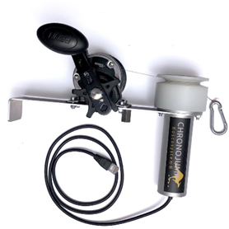 | 0
5 | WATTBIKE PROTRAINER | La Wattbike Pro no es sólo una revolución por su realismo y la sensación de pedaleo que transmite, idéntica a la que disfrutamos en carretera, sino también y sobre todo por ser capaz de capturar datos de rendimiento hasta 100 veces por segundo a través de 39 parámetros diferentes, que ayudan al deportista a mejorar hasta niveles insospechados sin importar si se trata de una persona en rehabilitación o de un campeón olímpico. De hecho, este modelo desarrollado por la marca Concept2, es la primera bicicleta de entrenamiento que tiene el respaldo de las dos federaciones de ciclismo líderes en el mundo (British Cycling y Cycling Australia) y en 2015 fue seleccionada para mejorar el rendimiento de sus atletas de cara a los Campeonatos del Mundo y los Juegos Olímpicos de 2016. Además, juega un papel fundamental como identificador de talentos en categorías juveniles y Sub23. Y es que cuenta con una exactitud única: media del 2% sobre todo el rango de potencia (desglose en la tabla). La calibración es de fábrica y no tendremos que recalibrarla nunca |  | 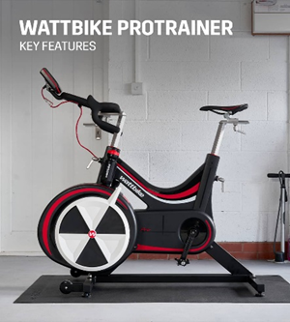 | 0
6 | Simulador ciclismo Wahoo KICKR Powertrainer V6 | 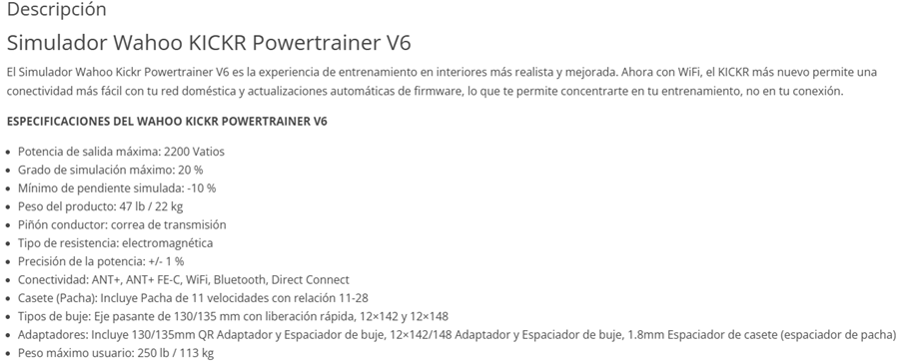 |  | 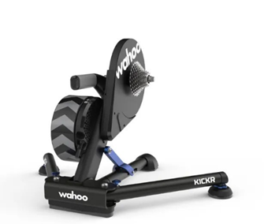 | 0
7 | NordBord – Vald Performace |  | VALD PERFORMANCE |  | 0
8 | KEISER FUNCIONAL TRIPLE TRAINER CON BASE, INCLUYE:2 COMPRESOR SMALL DE 115 VOLTIOS + KIT DE ACCESORIOS INFINITY + FUNCIONAL TRAINER BENCH | El Keiser Triple Trainer es un equipo de entrenamiento multifuncional de alta gama, diseñado para ofrecer una experiencia de ejercicio completa y versátil en un solo dispositivo. Este innovador equipo combina las capacidades de entrenamiento de fuerza, resistencia y funcionalidad, utilizando la avanzada tecnología de resistencia neumática de Keiser para proporcionar una amplia gama de ejercicios con control y precisión excepcionales. Fabricado con materiales de primera calidad, el Keiser Triple Trainer garantiza durabilidad y fiabilidad, incluso en los entornos de entrenamiento más exigentes. Su diseño ergonómico y compacto maximiza el espacio disponible, adaptándose a las necesidades de usuarios de todos los niveles, desde principiantes hasta atletas profesionales. La tecnología de resistencia neumática permite ajustes de carga suaves y precisos, reduciendo el riesgo de lesiones y optimizando el rendimiento. Base independiente - Modelos 3020 x 3 + 3030 Especificaciones • Altura brazos arriba: 92" / 2337 mm. • Ancho: 104" / 2642 mm • Profundidad: 91" / 2312mm • Peso: 400lbs/182kg • Resistencia del mango: 50lbs/22kg • Longitud del cable (Ambas asas juntos): 70lbs / 1778mm • Longitud del cable (Mango único): 140" / 3556mm |  | 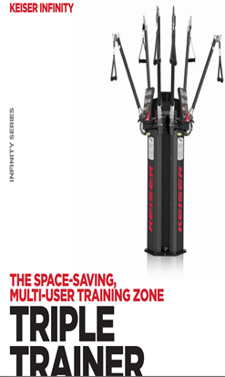 | 1
9 | EQUIPO COMBINADO FISIOTERAPIA BASICA 3 EN 1 (LASER + ELECTROTERAPIA + ULTRASONIDO) BTL-4820SL Premium | 1. Equipo de terapia combinada:ultrasonido + electroestimulacioncon dos canales + laser de baja intensidad .2. Ultrasonnido clinico multifrecuencia 1 y 3 MHz 3. Laser de baja intensidad de minimo 300mW. 4. Capacidad de registro de nuevos protocolos en el dispositivo. 5. Para terapia combinada: Interferencial, VMS, Alto voltaje, Tens bifásica asimétrica y simétrica. 6. Terapia de electroestimualción con Mínimo 50 protocolos pre-establecidos y configurables. 7.Terapia de electroestimualción con Mínimo 150 protocolos pre-establecidos por zonas de tratamiento. 8.Terapia de electroestimualción con Múltiples formas de onda mínimo 25.. 9.Corrientes: Rusa, Tens, VMS, Interferencial II y IV polos, Alto voltaje, Microcorriente, Trabert 10.Corrientes polarizadas: Galvánica, Interrumpida 8000Hz, Dinámicas. 11.Cuenta con Corriente EPIR de cuatro secciones. 12. Frecuencias de 1 y 3 MHz, opera de manera pulsada y continúa. 13.Longitud de onda de laser de baja intensidad, 830 nm. 14.Clase de laser 3B. 15.Terapia combianda electroterapia ánodo y el aplicador de ultrasonidos cátodo. 16. Accesorios: 1 cabezal de 45 cm. 1 carro adaptador para transporte |  |  | 1
10 | ONDAS DE CHOQUE FOCAL BTL 6000FSWT | 1. Dispositivo terapéutico no invasivo que utiliza ondas acústicas. 2.Cuenta con juego de almohadillas de acoplamiento de diferentes tamaños (S, M, L). 3. Pantalla Tactil, Diag. 8,4" / 21,5 cm, resolución de 640 x 480 píxeles. 4.Permite configurar, editar y eliminar la información del cliente. 5.El dispositivo admite dos tipos de terapia diferentes: monoterapia y secuencia. 6.permite al usuario crear una terapia de una sola sección que consta de intensidad, frecuencia y número de descargas ajustables. 7.permite crear una secuencia de terapia configurando la intensidad, la frecuencia y el número de descargas de cada sección de la secuencia. 8.Permite crear secuencia hasta de 99 secciones. 9. Permite ajustar desde el aplicador los parametros de Intensidad, frecuencia y numero de disparos. 10.Durante el modo de terapia única, es posible ajustar la intensidad, la frecuencia y la cantidad de descargas restantes incluso mientras la terapia está en curso. 11.Permite guardar del protocolos especificios del usuario, registrando nombre del protocolo, número de programa y descripción adicional del protocolo. 12.El protocolo también se puede asignar a un cliente específico. 13.Permite ajustar el Número de choques de las terapias de 0 – 9999 choques. 14.Permite ajustar la Intensidad de choque de 5% a 100%. 15.,Permite ajustar la Frecuencia de choque de 1Hz a 25 Hz. 16.El Incremento de valores de la Intensidad es de 1%. 17.El Incremento de valores de la Frecuencia es de 1Hz. 18.El incremento de valores del Número total de descargas es de 100 choques. 19.Mas de 25 protocolos Clínicos. 20.Mas de 80 protocolos por zonas de tratamiento. 21.Energía del pulso acústico producido hasta 8,3 mJ. 22.Integral de la intensidad del pulso acústico producido hasta 0,65 mJ/mm2. 23.Radio focal hasta 2,9mm. 24.Distancia focal hasta 35mm. 26.Maxima Frecuencia en su maxima intesidad, hasta 10Hz. 27.Cuenta con Prueba de calidad de choque. |  |  | 1
11 | DXA Prodigy Advance 2024 | Sistema DXA de absorciometría por rayos X de energía dual (DXA), con una precisión excepcional y una radiación de dosis baja. Prodigy le proporcionará datos precisos sobre la composición de los huesos y tejidos blandos, incluida la densidad mineral ósea (DMO), la masa de tejido magro y graso y el porcentaje de grasa Tecnología Patentada de Haz de Abanico Estrecho (Narrow Fan Beam): • Mayor precisión en los resultados; • Mejor resolución de la imagen • Reducción del tiempo de examen; • Menor dosis de exposición para el paciente y el operador. Sistema de energía dual con fuente de alimentación constante -"filtro K-edge" crea un haz de energía dual y absorbe los rayos X en el rango de energía media y protege al paciente contra exposiciones innecesarias. Esto se traduce en una mejor calidad de los exámenes y una mayor vida útil del equipo. Brazo fijo con detector móvil: equipado con el sistema de brazo principal del detector, este solo realiza un movimiento longitudinal (paralelo a la pared de la sala), mientras que el detector escanea en movimientos transversales. Esta característica permite reducir el espacio ocupado por el equipo, lo que redunda en un mejor aprovechamiento del área útil de la sala. Cuerpo Total: escanea con precisión y localiza automáticamente 8 regiones anatómicas: cabeza, brazos, piernas, tronco, costillas, pelvis, tórax y columna lumbar. H8650SD Paquete Deportivo Incluye TBLH (Total Body Without Head) para adultos y la herramienta ROI del cuerpo más pequeño para monitorear e informar fácilmente las regiones de interés (ROI), incluida la región completa de brazos y piernas. Esta herramienta permite estudiar los cambios en la composición corporal en estas regiones. H8650BS TBS integrado (con licencia TBS) Proporciona el TBS (Trabecular Bone Score) integrado en el software enCORE en una base instalada enCORE, que incluye informes y FRAX ajustado por TBS. El TBS estima el riesgo de fractura según la determinación de la textura ósea (un índice correlac | GE HEALTH CARE |  | 1
12 | seca 676 Báscula para silla de ruedas con transmisión inalámbrica y con pasamanos y ruedas de transporte | Datos técnicos • Capacidad: 360 kg / 800 lbs • División: 50 g / 0.1 lbs • Dimensiones (AxAxP): 920 x 1,120 x 1,150 mm / 36.2 x 44.1 x 45.3" • Dimensiones/plataforma (AxAxP): 800 x 55 x 965 mm / 31.5 x 2.2 x 38" • Peso: 38 kg / 83.8 lbs • Alimentación: Red eléctrica • Funciones: TARA, Pre-TARA, HOLD, AutoHOLD, BMI, Auto-CLEAR, conmutación kg/lbs, amortiguación, SEND/PRINT • Variante: seca 676 r con interfaz RS232 integrado • Compatible con: 360° impresora inalámbrica advanced seca 466, 360° impresora inalámbrica seca 465, adaptador USB 360° wireless seca 456, seca 456 wa, software seca analytics 115 y seca emr flash 101, estadiómetro seca 274 ó seca 264 | seca | 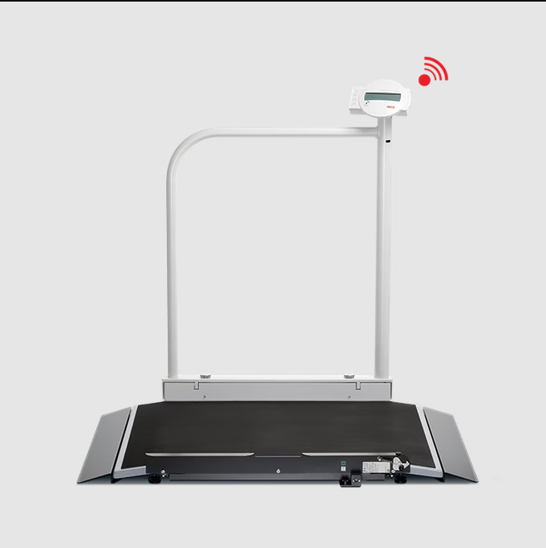 | 0
13 | REFRACTOMETRO DIGITAL MARCA ATAGO - PAL10S- 4410 | DESCRIPCIÓN El PAL-10S es un Refractómetro digital y compacto diseñado para medir la Gravedad Especifica de la Orina. Esta unidad es de simple funcionamiento, solo con poner una gota de orina en el prisma y presionar el botón start el valor de la Gravedad Especifica en la Orina será mostrado en la pantalla en tan solo unos pocos segundos. • Handheld refractómetro de bolsillo para medición de orina gravedad específica (SG) 1,000 a 1.060 con un rango de temperatura entre 10.0 a 35,0 grados C • Automática de compensación de temperatura (ATC) para lecturas inmediatas y calibración de precisión, independientemente de la temperatura ambiente • Iluminación LED visualización digital, con una función de interferencias externas de luz (Eli) para alerta de la luz fuera interferencias • Rectangular palma forma (109 x 55 x 31 mm), con prisma alojada en circular muestra así • Duradero, acrilonitrilo butadieno estireno (ABS), cuerpo de resina con ingress-protection (IP) -65 índice de protección contra el polvo y chorros de agua | ATAGO | 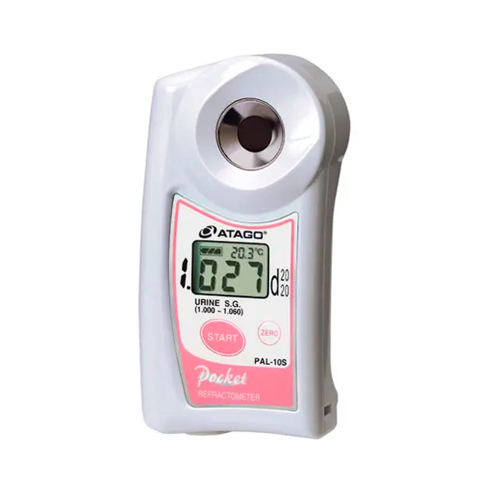 | 1
14 | Medidor de Ion sodio y temperatura portátil Referencia: ELECTRODO DE SODIO NA+ LAQUATWIN® (S022) | Los medidores LAQUAtwin ofrecen mediciones confiables, sencillas y rápidas. Además, aportan una nueva dimensión a las pruebas de calidad de agua y análisis electroquímicos en suelo y cultivos. La concentración en sodio de una muestra sólida se puede evaluar fácilmente colocando dicha muestra directamente en el sensor. También se pueden realizar mediciones de muestras como líquidos, pastas y polvos. Por otra parte, el dispositivo puede usarse como medidor de sodio tradicionales por inmersión del electrodo en un líquido. Por último, un papel absorbente nos permite el análisis de micro muestras a partir de 50 μl. Funciones: - Compensación automática de temperatura - Reconocimiento automático de buffer - Auto Hold / Auto Estable - Calibración de la temperatura* - Sensor reemplazable (1500 mediciones aprox.) - Apagado automático (30 minutos) - Indicador de pila baja - IP67, a prueba de agua y polvos - LCD digital personalizable (monocromática) con retroiluminación - Material carcaza: Epoxi ABS - Duración baterías: Aprox. 400 horas en uso continuo sin retroiluminación. El medidor de sodio y temperatura es confiable y muy fácil de usar. Tarda tan sólo unos segundos para dar un resultado, por lo que se convierte en instrumento ideal para los análisis en el campo. Este medidor es perfecto para los profesionales de laboratorio y los técnicos de terreno. Esta herramienta puede ser útil para la toma de decisiones al llevar a cabo inspecciones de calidad, puesto que proporciona una evaluación inmediata de la concentración en sodio y temperatura en muchas aplicaciones. | HORIBA |  | 1
15 | Cinta Métrica Lufkin W606PM | El Lufkin W606PM establece el estándar para las cintas métricas antropométricas para medir circunferencias, con su hoja de acero angosta, plana y flexible. Es una cinta metrica de circunferencia y diametro. El lado inferior calcula el diamtro del longitud de la medicion correspondiente en el lado superior. Se utliza tambien para circunferencia y diametro de tuberia y arboles. CARACTERISTICAS – HOJA DE ACERO PLANA Y FLEXIBLE para mayor durabilidad porque no se estira. – LA CAJA DE CROMO PULIDO es atractiva y duradera. – SPRING TENSION devuelve fácilmente la cinta a la caja. – CUMPLE CON LOS REQUISITOS DE ISAK para una cinta métrica antropométrica MEDICIONES -Circunferencia de la muñeca. -Circunferencia de la cintura. -Circunferencia del brazo. -Circunferencia de la pierna. -Longitud del brazo superior. ESPECIFICACIONES -Alcance: 2m. -Ancho: 6 mm. -Material: Hoja de acero, caja cromada. -Resolución: 1 mm. -Espacio en blanco antes de cero: 8 cm. -Escala lateral superior: longitud en cm / mm. -Escala del lado inferior: conversión de diámetro del punto correspondiente en el lado superior. | CRESCENT | 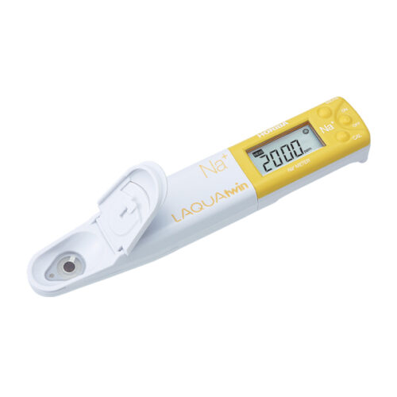 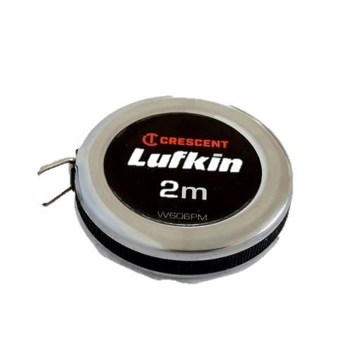 | 10
16 | KIT ELECTRO CARDIOGRAMA MULTI PROGRAMABLE INCLUYE: *EQUIPO ELECTROCARDIOGRAMA CON SUS RESPECTIVOS CABLES Y ACCESORIOS *EQUIPO DE CÓMPUTO PORTÁTIL *IMPRESORA LÁSER MONOCROMÁTICA *SOFTWARE PARA GESTIÓN DE DATOS DEL ELECTROCARDIOGRAMA | Computacional multiprogramable DMS, made in USA. Incluye computador portatil e impresora laser monocromatica. Software, Hardwuard, cable de comunicación, cable de paciente. Sofware computacional bajo windows xp con los ultimos adelantos, se puede grabar, recupera, observar, imprimir, alamcernar y transmitir ECG s. Portatil ThinkPad E 14 6ta generacion Black (intel) Lenovo. procesador Intel Core ultra 5 125U. Sistema oprativo Windous 11 Pro 64.memoria 16 Pnatalla 14""WUXGA. Inpresora laser HPJet 4003 dwPuerto TCP IP 9100. *Se puede grabar, recuperar, observar, imprimir, almacenar y transmitir ECGs. *Todos los electrocardiogramas son almacenados en disco duro, Cd, USB y discos *Durante la toma de electrocardiogramas se puede monitorizar al paciente observando en el monitor pantalla 1, 3, 6 o 12 derivaciones seleccionadas por el usuario, Ritmo, tendencias de segmento ST, Presión Arterial, Frecuencia cardiaca, Complejos promediados en 1, 3, 6 o 12 derivaciones. *Revisión en línea de ritmo cardiaco en la derivación seleccionada. *Se pueden elegir diferentes formatos para imprimir con o sin complejos promediados, medidas. *Se pueden tomar ECGs con 12 derivaciones y 10 segundos por derivación, en 6 ó 12 canales, impresión láser. *Dispersión de segmentos QT en las tablas al final del estudio como parte de reporte, para su análisis posterior al estudio. *Frecuencia de muestreo de 4.000 Hz *Interpretación automática de adulto y pediatría en línea, mediante alarmas sonoras, visual con diagnóstico y al final del reporte en la tabla de resumen. *Cardiografía vectorial al final del estudio como reporte. *Ajusten en la línea ST de todas las derivaciones y además tendencia en línea del segmento ST en la derivación seleccionada. *Revisión del Full disclosure en línea durante la prueba revisando el ritmo y al final después de grabado para hacer el análisis. *Plataforma ampliable y actualizable periódicamente de acuerdo a los avances de la tecnología., puede ser instalado en cual |  | 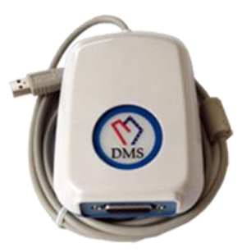 | 1
17 | UNIDADES RACKS PLEGABLES PARED | Medida: 2.20 o 250 m de alto por 1 m de ancho, tubería cuadrada de 70*70 mm en 2 mm de espesor, barras de 33 mm de 2.5 de espesor, pintura electroestática y son abatibles, Incluye cada jaula un par de jotas. |  |  | 1
18 | KIT DE COMPLEMENTO PARA RACK | MODULO DE SOPORTE:Fabricado en ángulo de 1 pulgada y ¼ en 1/8 de grueso, pintura electroestática. + MODULOS ELASTICOS: Tubería en aluminio rectangular de 20 mm * 40 mm pintura anodizado o electroestática, soportes para carretas en nylon en lamina calibre 14, pintura electroestática, carretas en nylon montadas en balineras, teratubos de media y alta intensidad, incluye 6 tiraderas, 6 tobilleras y 6 mosquetones Teratubo gris: intensidad media Teratubo dorado: intensidad alta. + PLATAFORMA DE DESCARGUE O DE LEVANTAMIENTO: Medida: 2.20 m * 2 m Fabricado en madera osb, pintada en laca con sellador, cauchos laterales de 2 cm de espesor, tubería rectangular de 1 pulgada* 2 pulgadas en calibre 18, pintura electroestática, lleva incluido los aditamentos para los módulos elásticos. |  |  | 1
19 | TERASVECTOR | Maquina fabricada en lamina calibre 18, con pintura electroestática de diferentes colores que contiene 20 poleas en nylon montadas en valineras y un elástico de 8 mm de diámetro x 30 m de longitud, posee sujetadores para correas en las partes extremas y en la parte trasera. En la parte posterior posee una cavidad para guardar el elástico de forma enrollado queda perfectamente acomodado. RANGO DE ENTRENAMIENTO: En la parte corta : de 7 a 8 m En la parte larga: de 20 a 22 m |  |  | 1
20 | CAMILLA PARA DISCAPACIDAD | LA CAMILLA DE DISCAPACIDAD DE Tubería cuadrada de 1 pulgada y media en calibre 18, pintura electroestática, MEDIDAS 190 X 100 de 70 cms de alta. Con espuma de alta densidad y forrada en material tipo carpa (Tela Huracan). |  |  | 0
21 | DATALOGGERS PARA TEMPERATURA Y HUMEDAD DIGITALES TRAZABLES CON SOFTWARE Extech | • El Datalogger de temperatura y humedad debe contar con un sensor de alta precisión para monitorear y recolectar datos de temperatura y humedad ambiental, respuesta rápida y estabilidad. • Debe ser un dispositivo portátil para el registro de datos, que permita medir, registrar y almacenar las lecturas de temperatura y humedad por lapsos determinados, para que posteriormente, se puedan descargar y analizar a través de un software. • Debe ser un Datalogger diseñado para medir y registrar las variables de temperatura y humedad por largos períodos de tiempo. • El Datalogger debe tener una capacidad de memoria que le permita registrar hasta 16.000 lecturas de humedad y 16.000 de temperatura con una frecuencia de muestreo programable por el usuario. • Debe contar con una Interfaz USB para una fácil configuración y descarga de datos. • Debe permitir establecer Umbrales de alarma programables por el usuario para la Humedad Relativa y para la temperatura. • Debe permitir registrar la temperatura y la humedad con la frecuencia de muestreo establecida por el usuario. • Debe permitir conectar el Datalogger a un computador, a través de la interfaz USB para recuperar las lecturas. • Debe contar con una pantalla LCD que muestre las lecturas actuales de temperatura y humedad, además de Min/Max y estado de alarma. • Debe utilizar 1 batería de larga duración. • Debe tener capacidad de medición de la temperatura en el Rango: -40 to 70°C (-40 to 158 F) y de medición de la humedad relativa en el rango de (0 a 100%RH). • Debe contar con un ciclo de medida entre 1 segundo hasta 24 horas. • Debe permitir establecer Tasas de muestreo de datos seleccionables de 1 segundo a 24 horas. • El Datalogger debe incluir el software para realizar el análisis de los datos descargados en el PC (software de análisis compatible con Windows® 2000, XP y Vista). • Debe contar con soporte para pared incluido para instalación versátil y fácil manejo del Datalogger. • Debe contar con CERTIFICADO DE CALIBRAC |  | 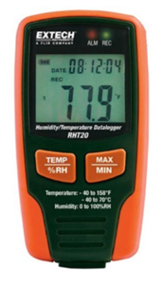 | 7
22 | DATALOGGER DE TEMPERATURA DIGITALES TRAZABLES CON SOFTWARE Hanna | • Debe ser un dispositivo portátil para el registro de datos, que permita medir, registrar y almacenar muestras de datos por lapsos determinados. • Debe ser un Datalogger diseñado para registrar temperatura desde 2 sondas externas. • Debe contar con soporte para pared incluido para instalación versátil y fácil manejo del Datalogger. • Debe permitir registrar la lectura de la variable temperatura. • Debe tener Carcasa a prueba de agua con certificación IP67. • Debe tener capacidad de almacenamiento de 8000 lecturas (teniendo en cuenta que el modelo debe ser de 2 canales). • Debe contar con Alarmas programables altas y bajas. • Debe contar con una interfaz para comunicarse con una computadora (tipo USB). • Debe estar equipado con interfaz de PC y software para Windows para facilitar el análisis y la gestión de datos (es decir, debe contar con un software, integrado en el dispositivo, para la lectura y el procesamiento de los datos). • El software incluido debe permitir la comunicación entre el Datalogger y un PC con sistema operativo Windows, por medio de un cable USB-C. • Debe permitir al usuario definir los parámetros de adquisición de datos. • Debe permitir descargar la información registrada a través de un cable USB. • Los dos sensores externos deben permitir registrar la temperatura entre -40.0 a 125.0°C / -40.0 a 257.0°F. • Debe manejar Intervalos de registro de temperatura programables desde 2 segundos hasta 24 horas. • Debe contar con Almacenamiento de datos en intervalos y temperatura mínima o máxima entre intervalos de registro. • Debe contar con una Resolución de: 0.1°C (para temperaturas entre -40.0 a 100.0°C) y de 0.2°C (para temperaturas >100.0°C). • Debe contar con una Precisión de: ±0.5°C (-40.0 a 0.0 y 70.0 a 100.0°C); ±0.4°C (0.0 a 70.0°C) y ±1.0°C (>100.0°C) • Debe contar Registro y almacenamiento de datos en una memoria no volátil. • Debe contar con BEPS (Sistema de prevención de errores por la batería). • Debe contar con Clave de seguridad, númer |  | 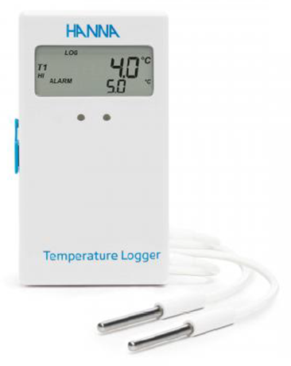 | 3
23 | CONDUCTIVÍMETRO (MEDIDOR DE CONDUCTIVIDAD DEL AGUA DESIONIZADA) | • Debe contar con un rango de medición de 0 µS/cm a 200.0 mS/cm. • Debe contar con una Resolución de 0.05% escala completa. • Debe contar con Sonda de Conductividad de cuatro anillos, que es una tecnología que permite al usuario medir muestras de muy baja conductividad y conductividad muy alta. • Debe ser un multímetro Autorrango para que seleccione el rango apropiado para la medida, con el fin de garantizar la más alta precisión disponible. • Debe manejar Teclado Táctil capacitivo, para que sea lo suficientemente sensible para ser utilizado con guantes de laboratorio y obtener una respuesta rápida (es decir, que permita la pulsación de las teclas por el simple acercamiento del dedo, sin necesidad de pulsar físicamente la tecla). • El equipo debe contar con un teclado que forme parte de la pantalla, y que no presente botones que puedan ser obstruidos con residuos de la muestra. • El conductímetro debe contar con pantalla LCD de aproximadamente 5,5” (grande y fácil de leer), que claramente pueda ser vista, incluso desde una distancia de 5 metros. • El equipo debe contar con un ángulo de visión de 150°. • El equipo debe ser Delgado y de Diseño de peso liviano. • El equipo debe permitir Múltiples puntos de Calibración. • El equipo debe contar con Sensor de Temperatura incorporado. • Debe contar con doble puerto USB y con batería recargable. • Debe permitir Registro de Datos. Especificaciones técnicas: ➢ Rango de conductividad electrolítica (CE): 0.00 a 29.99 μS/cm, 30.0 a 299.9 μS/cm, 300 a 2999 μS/cm, 3.00 a 29.99 mS/cm, 30.0 a 200.0 mS/cm, hasta 500.0 mS/cm (CE absoluta, con función de compensación de temperatura deshabilitado). ➢ Resolución CE: 0.01 μS/cm, 0.1 μS/cm, 1 μS/cm, 0.01 mS/cm, 0.1 mS/cm. ➢ Precisión CE (a 25ºC/77ºF) debe ser de ±1% de la lectura (±0.05 μS o 1 digito, cual sea mayor). ➢ Calibración CE: 1 punto de calibracion offset (0.00 μS/cm al aire), 1 punto de calibracion slope en CE standard 84 μS/cm, 1413 μS/cm, 5.00 mS/cm, 12.88 mS/cm, 80.0 mS/cm |  | 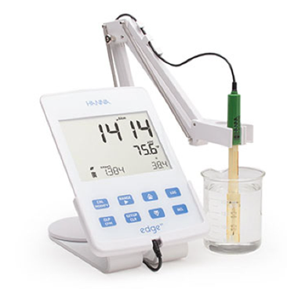 | 1
SUBTOTAL |  |  |  |  |  |  |  |  | $ 0

